②応募者確認シート
Next Leader's Band
① |  |  |  |  |  | 譜面台の前に貼り付けてご活用下さい！
 | 2025（令和7）年度 | 沖縄県中学校文化連盟選抜吹奏楽団♪ＮＬＢ |  | ☆オーディション☆

 | 地区名 | 学校名 | 市立中学校 |  | 学年 | ①演奏前にズームアップで全体を撮る
 |  |  |  |  |  | 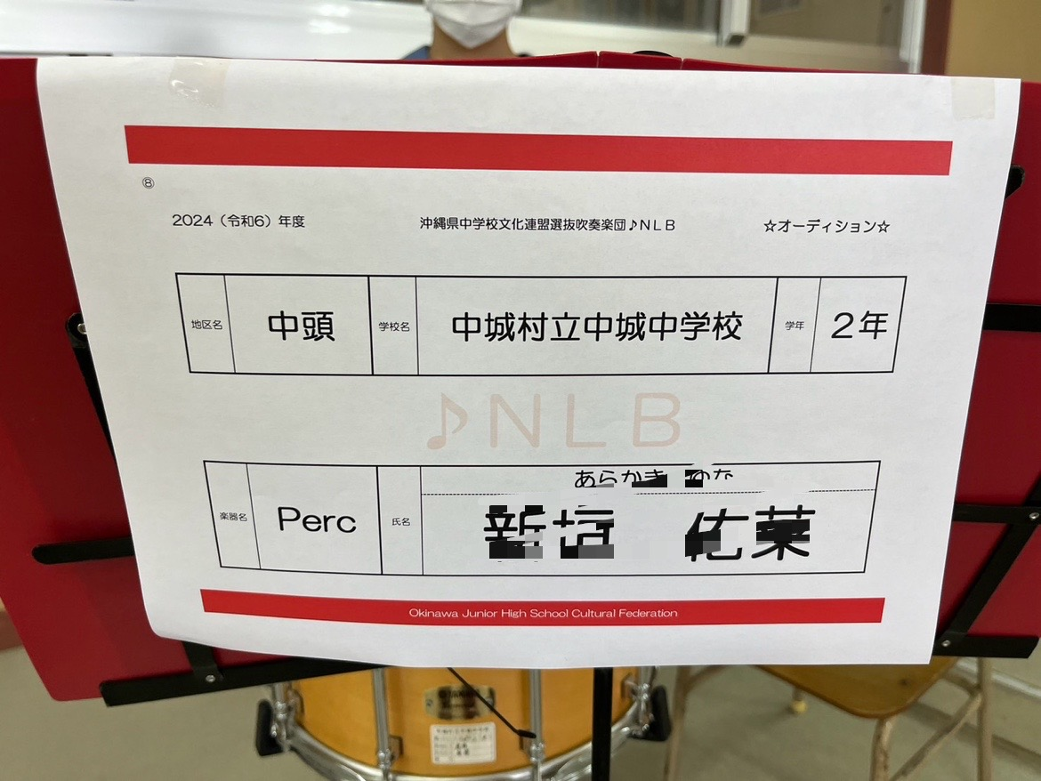

 | ♪ＮＬＢ

 | 楽器名 | 氏名

 |  |  |  |  |  | ②演奏中は全身（表情）が映るように撮る
 |  |  |  |  |  | 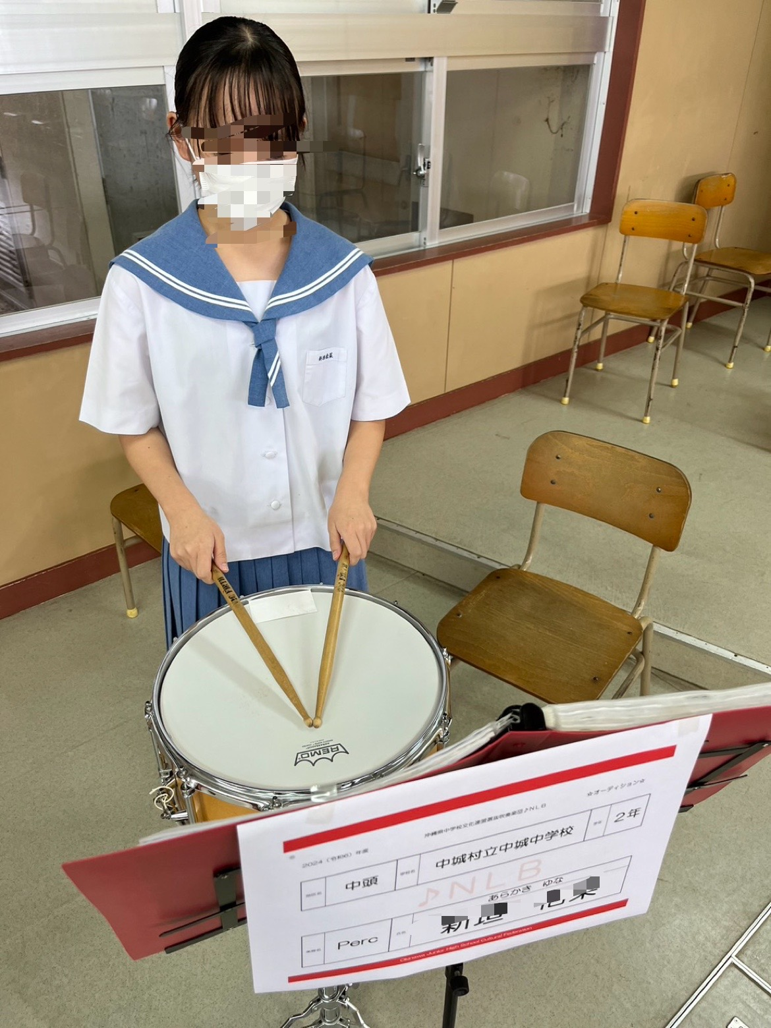

Okinawa Junior High School Cultural Federation
Next Leader's Band
②
 | 2025（令和7）年度 | 沖縄県中学校文化連盟選抜吹奏楽団♪ＮＬＢ |  | ☆オーディション☆

 | 地区名 | 学校名 | 市立中学校 |  | 学年

 | ♪ＮＬＢ

 | 楽器名 | 氏名

Okinawa Junior High School Cultural Federation
Next Leader's Band
③
 | 2025（令和7）年度 | 沖縄県中学校文化連盟選抜吹奏楽団♪ＮＬＢ |  | ☆オーディション☆

 | 地区名 | 学校名 | 市立中学校 |  | 学年

 | ♪ＮＬＢ

 | 楽器名 | 氏名

Okinawa Junior High School Cultural Federation
Next Leader's Band
④
 | 2025（令和7）年度 | 沖縄県中学校文化連盟選抜吹奏楽団♪ＮＬＢ |  | ☆オーディション☆

 | 地区名 | 学校名 | 市立中学校 |  | 学年

 | ♪ＮＬＢ

 | 楽器名 | 氏名

Okinawa Junior High School Cultural Federation
Next Leader's Band
⑤
 | 2025（令和7）年度 | 沖縄県中学校文化連盟選抜吹奏楽団♪ＮＬＢ |  | ☆オーディション☆

 | 地区名 | 学校名 | 市立中学校 |  | 学年

 | ♪ＮＬＢ

 | 楽器名 | 氏名

Okinawa Junior High School Cultural Federation
Next Leader's Band
⑥
 | 2025（令和7）年度 | 沖縄県中学校文化連盟選抜吹奏楽団♪ＮＬＢ |  | ☆オーディション☆

 | 地区名 | 学校名 | 市立中学校 |  | 学年

 | ♪ＮＬＢ

 | 楽器名 | 氏名

Okinawa Junior High School Cultural Federation
Next Leader's Band
⑦
 | 2025（令和7）年度 | 沖縄県中学校文化連盟選抜吹奏楽団♪ＮＬＢ |  | ☆オーディション☆

 | 地区名 | 学校名 | 市立中学校 |  | 学年

 | ♪ＮＬＢ

 | 楽器名 | 氏名

Okinawa Junior High School Cultural Federation
Next Leader's Band
⑧
 | 2025（令和7）年度 | 沖縄県中学校文化連盟選抜吹奏楽団♪ＮＬＢ |  | ☆オーディション☆

 | 地区名 | 学校名 | 市立中学校 |  | 学年

 | ♪ＮＬＢ

 | 楽器名 | 氏名

Okinawa Junior High School Cultural Federation
Next Leader's Band
⑨
 | 2025（令和7）年度 | 沖縄県中学校文化連盟選抜吹奏楽団♪ＮＬＢ |  | ☆オーディション☆

 | 地区名 | 学校名 | 市立中学校 |  | 学年

 | ♪ＮＬＢ

 | 楽器名 | 氏名

Okinawa Junior High School Cultural Federation
Next Leader's Band
⑩
 | 2025（令和7）年度 | 沖縄県中学校文化連盟選抜吹奏楽団♪ＮＬＢ |  | ☆オーディション☆

 | 地区名 | 学校名 | 市立中学校 |  | 学年

 | ♪ＮＬＢ

 | 楽器名 | 氏名

Okinawa Junior High School Cultural Federation

